Zusammenfassung
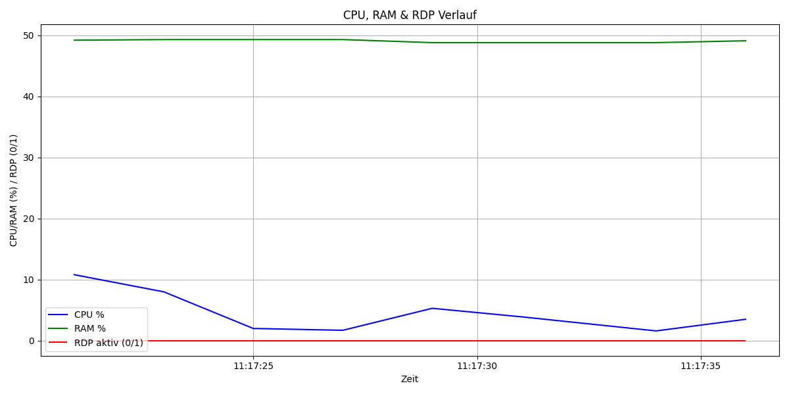
Metrik | Wert | Anteil (%)
Gesamtdauer (s) | 15 | 100
CPU über 10% | 0 | 0
RAM über 10% | 15 | 100
RDP aktiv | 0 | 0

